注文書
第54回福岡県U12ﾊﾞｽｹｯﾄﾎﾞｰﾙ選手権大会記念品販売の御案内

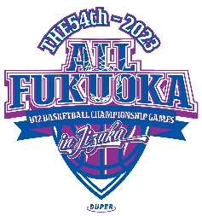
第54回福岡県U12バスケットボール選手権大会にご出場おめでとうございます。
当社㈱DUPERでは、大会記念品を下記の通り販売させていただきます。
お早目にお申込み頂ければ幸いです。

☆注文書送付・お問合せ先☆
 | ㈱DUPER 西田宛
 | TEL03-6240-4112 |  |  |  |  | 申込 〆切 ⇒ 令和５年11月30(木)厳守
 | FAX 03-3625-5223 |  |  |  |  | ＊締切日を過ぎますと、大会後の発送となることもあります。
 | Mail : gochumon@duper.jp |  |  |  |  | 発送の場合は、送料（\1,000／回）がかかります。

 | ・商品は、大会初日に飯塚市総合体育館DUPER販売ブースにて、現金引換でお渡し致します。

第54回福岡県U12ﾊﾞｽｹｯﾄﾎﾞｰﾙ選手権大会記念品申込書
チーム名 |  |  |  |  |  |  |  |  |  | 男子・女子

御注文担当者 |  | お名前
 |  | ご住所 〒
 |  | TEL
 | 色・サイズ |  | 3S | SS | S | M | L | LL | 3L | 御注文枚数
Tシャツ \2,800 | ホワイト |  |  |  |  |  |  |  |  | 0
 | ブラック |  |  |  |  |  |  |  |  | 0
 | ブルー |  |  |  |  |  |  |  |  | 0
 | エンジ |  |  |  |  |  |  |  |  | 0
 | ネイビー |  |  |  |  |  |  |  |  | 0
ﾛﾝｸﾞＴｼｬﾂ\3,500 | ホワイト |  |  |  |  |  |  |  |  | 0
 | ブラック |  |  |  |  |  |  |  |  | 0
 | ブルー |  |  |  |  |  |  |  |  | 0
 | エンジ |  |  |  |  |  |  |  |  | 0
 | ネイビー |  |  |  |  |  |  |  |  | 0
Vﾌﾞﾗｽﾄ\4,800 | ブラック |  |  |  |  |  |  |  |  | 0
 | ネイビー |  |  |  |  |  |  |  |  | 0
キーホルダー \900 |  |  |  |  | 個 | 合計金額 |  | ￥ | 0

御注文はＦＡＸ！03－3625－5223 または、Mail： gochumon@duper.jp
福岡県U12ﾊﾞｽｹｯﾄﾎﾞｰﾙ選手権大会記念品デザイン

 | 記念Ｔシャツ |  |  |  |  |  | ￥2,800（税込）

 | 記念ロングＴシャツ |  |  |  |  |  | ￥3,500（税込）

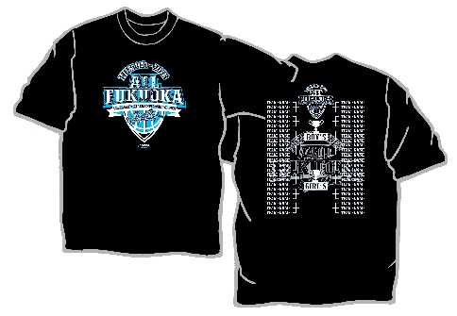
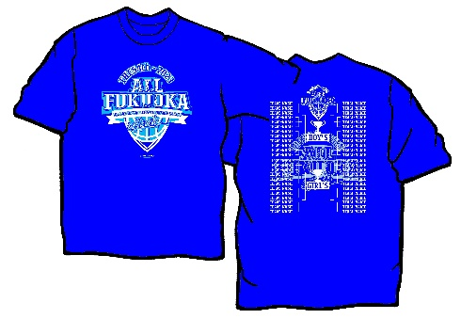

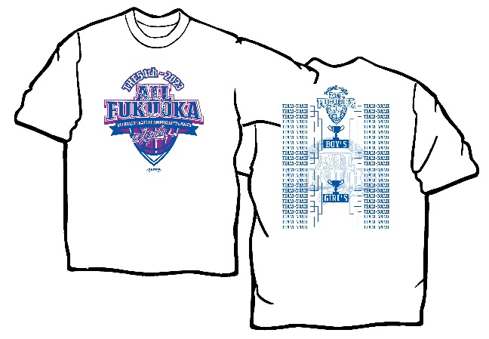

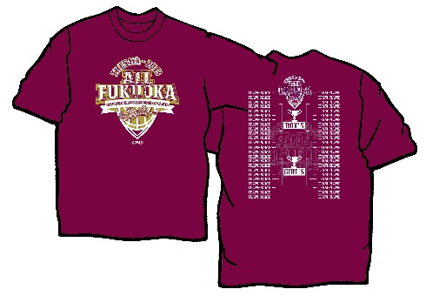
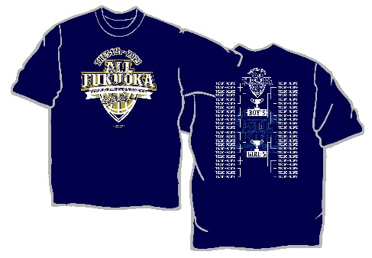

・ロングＴシャツも同デザインです。

 |  | ＊Ｔシャツ・ロングＴシャツサイズ目安表
 |  | サイズ | ３Ｓ | SS | Ｓ | Ｍ | Ｌ | ＬＬ | ３Ｌ
 |  | 身長 (ｃｍ) | 135～ | 145～ | 150～ | 155～ | 165～ | 175～ | 185～
 |  |  | 145 | 155 | 160 | 165 | 175 | 185 | 190

 | ＊Ｔシャツ・ロンＴの背中に組合せのプリントが入る予定です。

記念Vブラスト |  |  |  |  |  |  | 記念キーホルダー
 | ￥4,800（税込） |  |  |  |  |  |  | ￥900（税込）
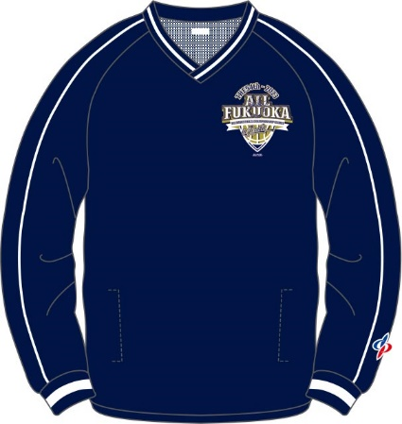
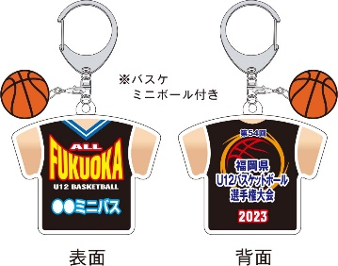
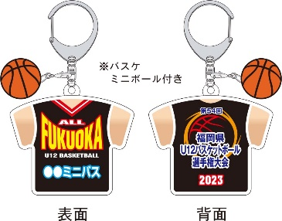
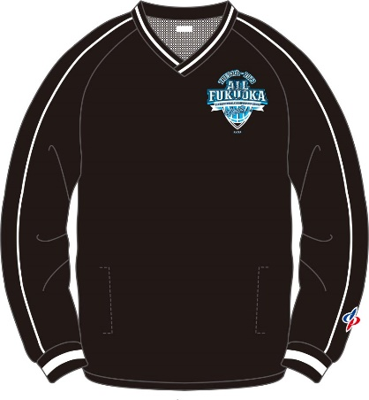

 |  |  |  |  |  |  | 男子 |  |  | 女子
 |  |  |  |  |  |  |  | ＜各チーム名入り＞

